Cover
Project Name |  |  |  | Module/Sub System |  |  |  |  |  |  | Created PIC |  | Created Date |  | Approved Date
 |  |  |  | HỆ THỐNG PHẦN MỀM QUẢN LÝ BÁN HÀNG

1. Module/Sub System overview
 |  | Công ty A&D là một công ty chuyên về sản xuất hàng tiêu dùng, công ty có hệ thống phân phối sản phâm trải rộng trên khắp các tỉnh của Việt Nam. Dự án "Xây
 |  | dựng Hệ thống phần mềm quản lý bán hàng" tại các Nhà phân phối (NPP) trong phạm vi khắp cả nước nhằm xây dựng và triển khai một chương trình tự động hóa
 |  | việc quản lý bán hàng, kiểm soát doanh số bán hàng, thu, chi, công nợ và hàng tồn kho, xây dựng chi tiết lịch trình làm việc đến từng nhân viên bán hàng. Hệ thống
 |  | dựa trên nền công nghệ mạng LAN, áp dụng thống nhất trên toàn hệ thống đại lý của A&D.

2. Definitions, Acronyms, and Abbreviations

 |  | ID | Acronyms |  |  | Definitions
 |  | 1 | NVBH |  |  | Nhân viên bán hàng
 |  | 2 | NPP |  |  | Nhà phân phối
 |  | 3 | CSDL |  |  | Cơ sở dữ liệu

3. Activity diagram

4. UC diagram

 | No | UseCase ID |  |  | Use Case Name |  | Description
 | 1 | UC_PRJ_001 |  |  | Quản lý danh mục mặt hàng |  | Cho phép thêm, sửa, xóa, xem thông tin mặt hàng. Đối với những mặt hàng đã có giao dịch thì ko được phép cập nhật hoặc xóa
 | 2 | UC_PRJ_002 |  |  | Quản lý danh mục khách hàng |  | Cho phép thêm, sửa, xóa xem thông tin khách hàng
 | 3 | UC_PRJ_003 |  |  | Quản lý danh mục nhân viên bán hàng |  | Cho phép thêm, sửa, xóa, xem thông tin chi tiết một nhân viên bán hàng
 | 4 | UC_PRJ_004 |  |  | Xem danh sách hóa đơn mua |  | Cho phép xem danh sách các hóa đơn mua hàng
 | 5 | UC_PRJ_005 |  |  | Nhập hóa đơn mua hàng |  | Nhập mới hóa đơn mua hàng, xem lại thông tin hóa đơn mua hàng đã nhập trước đó
 | 6 | UC_PRJ_006 |  |  | Xem danh sách hóa đơn bán |  | Cho phép xem danh sách hóa đơn bán hàng
 | 7 | UC_PRJ_007 |  |  | Nhập hóa đơn bán hàng |  | Nhập mới thông tin hóa đơn bán hàng
 | 8 | UC_PRJ_008 |  |  | Quản lý danh sách trả hàng |  | Xem danh sách các giao dịch trả lại hàng, xem thông tin chi tiết giao dịch tra hàng, nhập mới giao dịch trả hàng
 | 9 | UC_PRJ_009 |  |  | Quản lý phiếu xuất kho cho NVBH |  | Xem danh sách các phiếu xuất kho, xem thông tin chi tiết phiếu xuất kho, nhập mới phiếu xuất kho
 | 10 | UC_PRJ_010 |  |  | Nhân viên bán hàng trả lại hàng cho NPP |  | Xem danh sách các giao dịch NVBH trả hàng, xem thông tin chi tiết giao dịch trả hàng, nhập mới giao dịch trả hàng
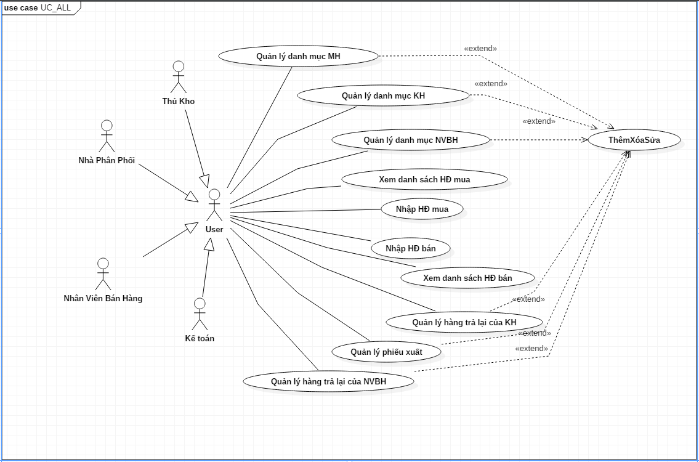
 |  |  |  |  |  |  |  | nSecurity matrix

 |  |  |  |  |  |  |  | UC | NPP | Kế toán |  | NVBH |  | Thủ kho
 |  |  |  |  |  |  |  | Quản lý danh mục mặt hàng | x | x |  | x |  | x
 |  |  |  |  |  |  |  | Quản lý danh mục khách hàng | x | x |  | x |  | x
 |  |  |  |  |  |  |  | Quản lý danh mục nhân viên bán hàng | x | x |  | x |  | x
 |  |  |  |  |  |  |  | Xem danh sách hóa đơn mua | x | x |  | x |  | x
 |  |  |  |  |  |  |  | Nhập hóa đơn mua hàng | x | x |  | x |  | x
 |  |  |  |  |  |  |  | Xem danh sách hóa đơn bán | x | x |  | x |  | x
 |  |  |  |  |  |  |  | Nhập hóa đơn bán hàng | x | x |  | x |  | x
 |  |  |  |  |  |  |  | Quản lý danh sách trả hàng | x | x |  | x |  | x
 |  |  |  |  |  |  |  | Quản lý phiếu xuất kho cho NVBH | x | x |  | x |  | x
 |  |  |  |  |  |  |  | Nhân viên bán hàng trả lại hàng cho NPP | x | x |  | x |  | x

